円弧配置①
編集文字の円弧配置（提案①）

 |  | 「編集文字の円弧配置設定」画面を表示 |  | 「編集文字検索」画面を表示 | 検索した編集文字の「フォント名」と「イメージ」を表示
編集文字の円弧配置
①
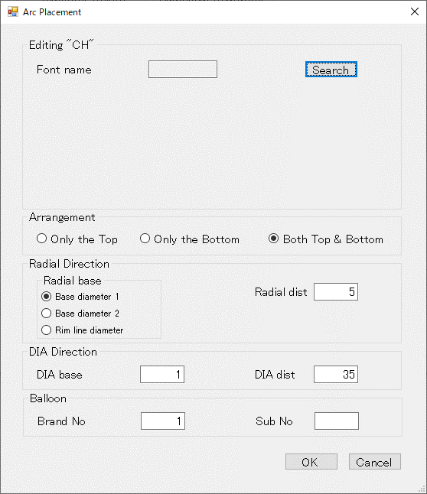
②
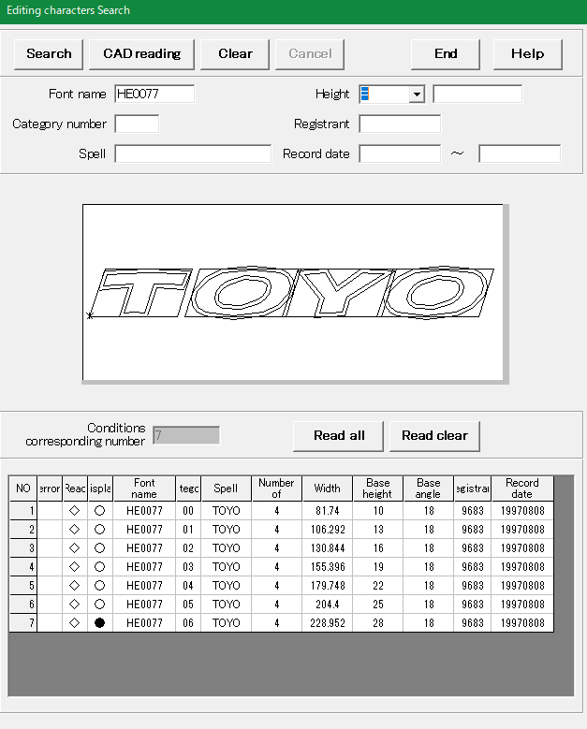
③
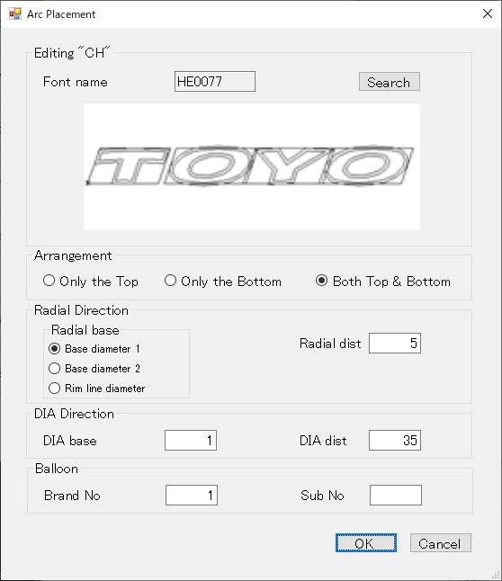

 | ① 「編集文字の円弧配置」メニュー選択

 |  |  |  | ③ 編集文字検索後「CAD reading」ボタンを押下

 |  | ② 「Search」ボタンを押下

 |  |  | 編集文字を円弧上に配置
④
⑤
⑥
⑦
⑧
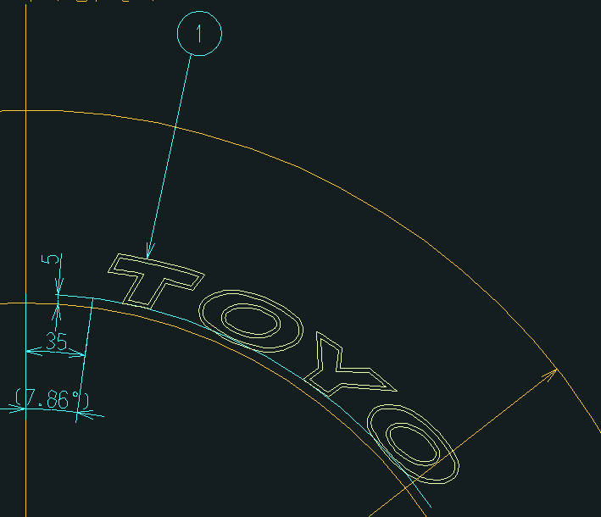

※1. 基準線番号は、1から順に
時計回りに割振るものとする
12
1
2
3
4
5
6
7
8
9
10
11
1
2
3
4
 | ④ 配置する形状(Top/Bottom/Both)を選択
 | ⑤ 径方向の基準円と距離を入力
 | （基準円は直接ピックでも選択可能）
 | ⑥ 主方向の基準線番号(※1)と距離または角度（A +角度）を入力
 | （基準線は直接ピックでも選択可能）
 | ⑦ バルーン番号を入力
 | ⑧ 「OK」ボタン押下

円弧配置②
編集文字の円弧配置（提案②）

 |  | 「編集文字の円弧配置設定」画面を表示 | 編集文字を円弧上に配置
編集文字の円弧配置
①
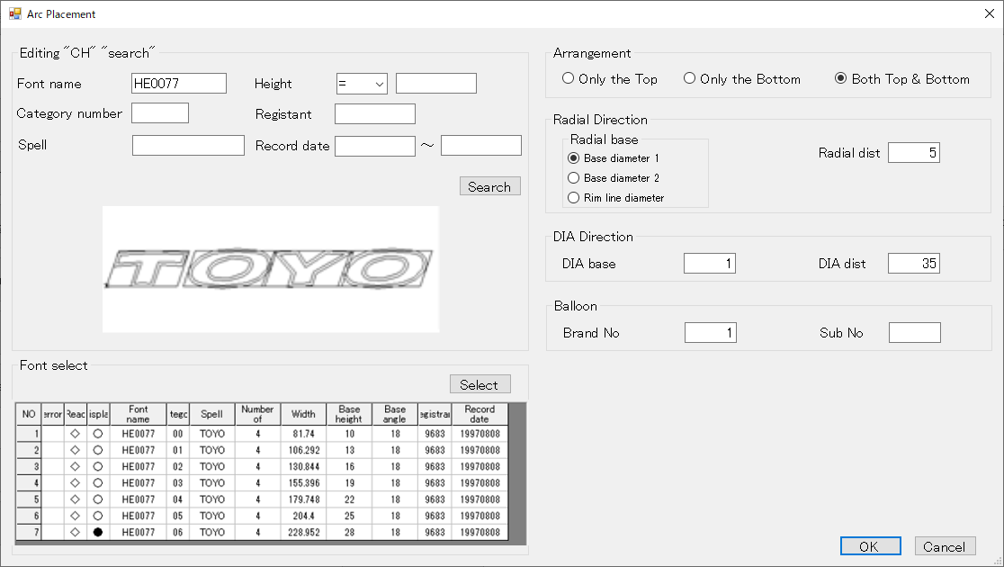
②
③
④
⑦
⑧
⑨
⑩
⑪
⑤
⑥

 | ① 「編集文字の円弧配置」メニュー選択

 |  | ② 編集文字の検索条件を入力
 |  | ③ 「search」ボタンを押下して編集文字を検索
 |  | ④ 検索された編集文字のイメージを表示
 |  | ⑤ 検索された編集文字リストから配置する対象を選択
 |  | ⑥ 「Select」ボタンを押下して配置対象を確定
 |  | ⑦ 配置する形状(Top/Bottom/Both)を選択
 |  | ⑧ 径方向の基準円と距離を入力
 |  | （基準円は直接ピックでも選択可能）
 |  | ⑨ 主方向の基準線番号と距離または角度（A +角度）を入力
 |  | （基準線は直接ピックでも選択可能）
 |  | ⑩ バルーン番号を入力
 |  | ⑪ 「OK」ボタン押下

